Ref Relativa Vs Absoluta

Nº Unidades | Importe Unitario | Total
2 | 10
5 | 10
3 | 10
2 | 10
5 | 10

 |  |  | 10%
Importe | % | Total Ref Relativa | Total Ref Absoluta
1,000 | 10%
2,000 | 10%
1,500 | 10%
3,000 | 10%
4,500 | 10%

Resumen
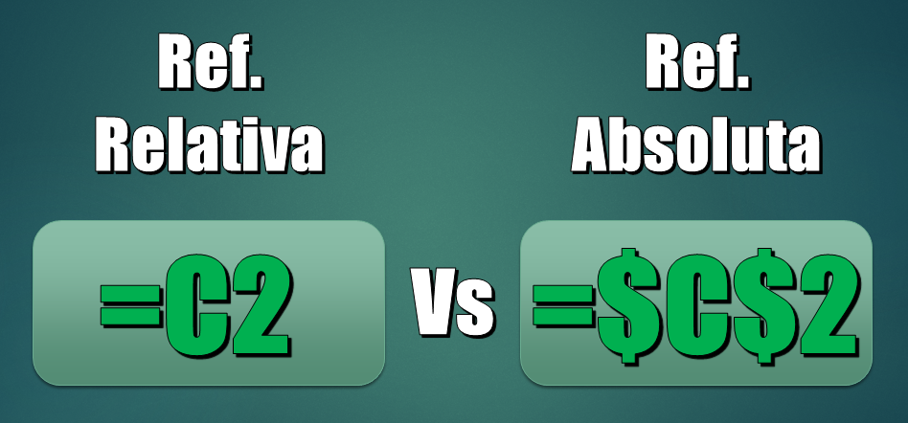
Nº Unidades | Importe Unitario | Total
2 | 10 | 20
5 | 10 | 50
3 | 10 | 30
2 | 10 | 20
5 | 10 | 50
 |  |  | 10%
Importe | % | Total Ref Relativa | Total Ref Absoluta | Tecla Rapida
1,000 | 10% | 100 | 100 | F4
2,000 | 10% | 200 | 200
1,500 | 10% | 150 | 150
3,000 | 10% | 300 | 300
4,500 | 10% | 450 | 450

